Chi tiết địa chất
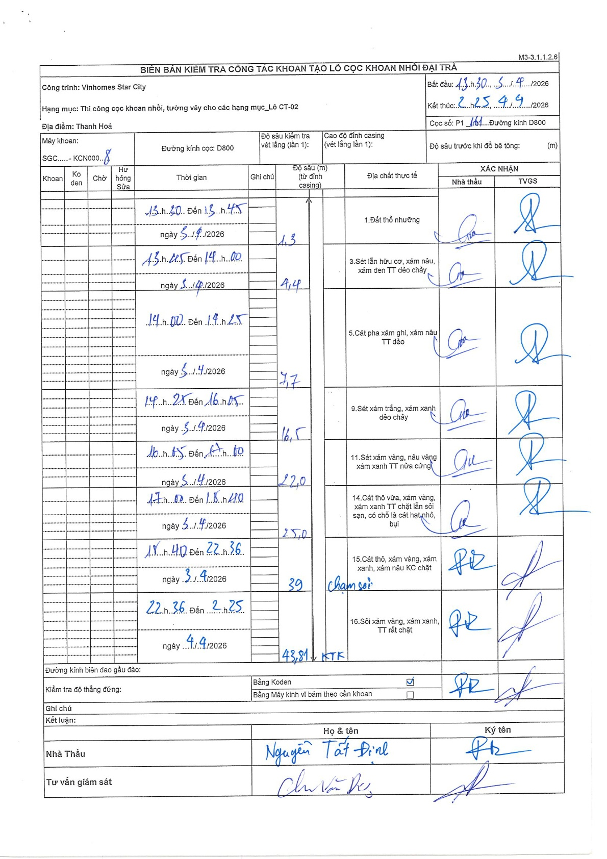
Dự án | Star City Thanh Hóa
Hạng mục | Thi công cọc khoan nhồi, tường vây cho các hạng mục_Lô CT-02
Tên bộ phận | Hạng mục: Thi công cọc khoan nhồi, tường vây cho các hạng mục_Lô CT-02
Số hiệu cọc | P1-161
Tên Máy khoan | SGC-KCN0008
Đường kính | D800
Bắt đầu thi công | 13:30 03/04/2026
Kết thúc thi công | 02:25 04/04/2026

Địa chất TT | Đường kính | Mô tả lớp thiết kế | Từ (h) | Đến (h) | Cao độ từ | Cao độ đến | T.Gian (h) | Dài (m) | V (m/h) | Ghi chú
1. Đất thổ nhưỡng | D800 | Đất thổ nhưỡng | 13:30 03/04/2026 | 13:45 03/04/2026 | 0 | -1.3 | 0.25 | 1.3 | 5.2
2 | D800 | Sét lẫn hữu cơ, xám nâu, xám đen TT dẻo chảy | 13:45 03/04/2026 | 14:00 03/04/2026 | -1.3 | -4.4 | 0.25 | 3.1 | 12.4
3 | D800 | Cát pha xám ghi, xám nâu TT dẻo | 14:00 03/04/2026 | 14:25 03/04/2026 | -4.4 | -7.7 | 0.42 | 3.3 | 7.92
4 | D800 | Sét xám trắng, xám xanh dẻo chảy | 14:25 03/04/2026 | 16:05 03/04/2026 | -7.7 | -16.5 | 1.67 | 8.8 | 5.28
5 | D800 | Sét xám vàng, nâu vàng xám xanh TT nửa cứng | 16:05 03/04/2026 | 17:00 03/04/2026 | -16.5 | -22 | 0.92 | 5.5 | 6
6 | D800 | Cát thô vừa, xám vàng, xám xanh TT chặt lẫn sỏi sạn, có chỗ là cát hạt nhỏ, bụi | 17:00 03/04/2026 | 18:40 03/04/2026 | -22 | -25 | 1.67 | 3 | 1.8
7 | D800 | Cát thô, xám vàng, xám xanh, xám nâu KC chặt | 18:40 03/04/2026 | 22:36 03/04/2026 | -25 | -39 | 3.93 | 14 | 3.56 | chạm sỏi
8 | D800 | Sỏi xám vàng, xám xanh, TT rất chặt | 22:36 03/04/2026 | 02:25 04/04/2026 | -39 | -43.81 | 3.82 | 4.81 | 1.26 | KTK

ẢNH BIÊN BẢN GỐC

